1.IDENTIFICACION
INFORMACIÓN GENERAL |  | INFORMACIÓN DEL ESTUDIO RESPECTIVO
 |  | NODO NÚMERO |  |  |  |  | 14816
 |  | INFORME NÚMERO |  |  |  |  | 1737
CONTRATISTA | UNIÓN TEMPORAL MOVILIDAD 2014 | ORDEN DE TRABAJO No. |  |  |  |  | PROGRAMACION BASICA
 |  | FECHA DE LA ORDEN DE TRABAJO |  |  |  |  | -
 |  | FECHA DE LA TOMA DE INFORMACIÓN |  |  |  |  | 200914
 |  | DÌA DE LA SEMANA
OBJETO DEL CONTRATO | REALIZAR LA TOMA DE INFORMACIÓN DE CAMPO, COMO INSUMO DEL PROGRAMA DE MONITOREO, SEGUIMIENTO Y PLANEACIÓN DEL TRÁNSITO Y EL TRANSPORTE DE BOGOTA D.C | TIPO DE ESTUDIO |  |  |  |  | VOLÚMENES POR TIPO DE VEHÍCULO DISCRIMINANDO CAMIONES
 |  | NOMBRE DEL ARCHIVO |  |  |  |  | 14816_AK_45_X_AC_127_140920_VOL_V1.xlsx
 |  | CÓDIGO DEL ESTUDIO |  |  |  |  | VOL
 |  | LUGAR DE LA TOMA DE INFORMACIÓN
NÚMERO DE CONTRATO | 2072-2013 | COORDENADA X |  |  |  |  | LONGITUD
 |  | COORDENADA Y |  |  |  |  | LATITUD

FECHA DE INICIO DEL CONTRATO | 22-01-2014 | PROFESIONALES RESPONSABLES
 |  | CONSULTOR (DIRECTOR) |  |  |  |  | ING. MSC. SANDRA LUCIA NAVAS TEQUIA
 |  | CONSULTOR (COORDINADOR GENERAL) |  |  |  |  | ING. MSC. LUIS FERNANDO RUBIANO BARRERO
INTERVENTORÍA | UNIVERSIDAD NACIONAL DE COLOMBIA | CONSULTOR (EXPERTO EN TRÁNSITO Y TRANSPORTE) |  |  |  |  | ING. ESP. DIANA PAOLA PARADA
 |  | CONSULTOR (ING ANÀLISIS) |  |  |  |  | ING. JUAN MANUEL VILLAMARIN
 |  | INTERVENTORÍA (DIRECTOR) |  |  |  |  | ING. MSC. ARTURO ZARATE
 |  | INTERVENTORÍA (ESPECIALISTA) |  |  |  |  | ING. MSC. WILLIAM CASTRO
 |  | INTERVENTORÍA (RESIDENTE) |  |  |  |  | ING. JOSÉ EDWIN TORRES
OBJETO DEL CONTRATO | INTERVENTORÍA TÉCNICA, ADMINISTRATIVA Y FINANCIERA PARA LA TOMA DE INFORMACIÓN DE CAMPO COMO INSUMO DEL PROGRAMA DE MONITOREO, SEGUIMIENTO Y PLANEACIÓN DEL TRÁNSITO Y TRANSPORTE DE BOGOTÁ D.C. | SUPERVISOR SECRETARIA MOVILIDAD |  |  |  |  | ING. FABIAN GONZALEZ

 |  | VERSIONES DEL ESTUDIO
 |  | NÚMERO |  | FECHA | OBSERVACIONES
NÚMERO DE CONTRATO | 2072-2013 | Versión 0 |  | 03/10/14
 |  | Versión 1 |  | 16/10/14 | SE ATENDIERON OBSERVACIONES DE INTERVENTORÍA SEGÚN OFICIO FI-INT-CMTTUB14-571-14, SE DA RESPUESTA MEDIANTE OFICIO N° ICV-187-C-995. En la hoja 1. IDENTIFICACIÓN en observaciones de la toma de información, en la celda 44S se separa la palabra así mismo. En la celda 45S se agrega la hora faltante en el periodo al que se hace referencia. En la hoja 2.BASE en la celda 45W para el movimiento 1 en el periodo de las 08:15 horas se presenta error de digitación realizándose las respectivas correcciones. Para el movimiento 1B en el periodo de las 03:00 horas (celda 120W) no se registra circulación de motocicletas, mientras que para el movimiento 1 en el periodo de las 00:15 horas (celda 13G) se presenta un aumento en el volumen de livianos, en ambos casos corresponde a un comportamiento normal del tráfico dado el periodo del día. En el periodo de las 16:45 horas (celda 79G), 17:30 horas (celda 82G), 20:00 horas (celda 92G) y 21:15 horas (97G) para el movimiento 1 se presenta un aumento en el volumen de livianos por salida de trabajadores y estudiantes tras finalizar la jornada laboral y escolar así como por hora pico. Para el movimiento 1B en el periodo de las 23:30 horas (celda 106G) y 00:15 horas (celda 109G) y en el movimiento 2B en el periodo de las 03:00 horas (312G) se presenta un aumento en el volumen de livianos por desplazamiento de personas que utilizan la avenida carrera 45 como trayecto para movilizarse hacia otras zonas de la ciudad, de igual manera esta avenida carrera presenta un elevado flujo de vehículos durante todo el día. Para el movimiento 2B a las 07:15 horas (celda 329G) se presenta una disminución en la cantidad de livianos por congestión vehicular a causa de hora pico.
 |  | Versión 2
FECHA DE INICIO DEL CONTRATO | 21-01-2014 | Versión 3

 |  | DESCRIPCIÓN DE LA TOMA DE INFORMACIÓN
 |  | TIPO DE VEHÍCULO | FACTOR DE EQUIVALENCIA | MOVIMIENTOS AFORADOS |  |  | No. DE PERÍODOS | HORA
ESQUEMA |  |  |  | ACCESO | LENTA | RÁPIDA | HORARIO DEL PERÍODO No. 1 | 22:00-06:00
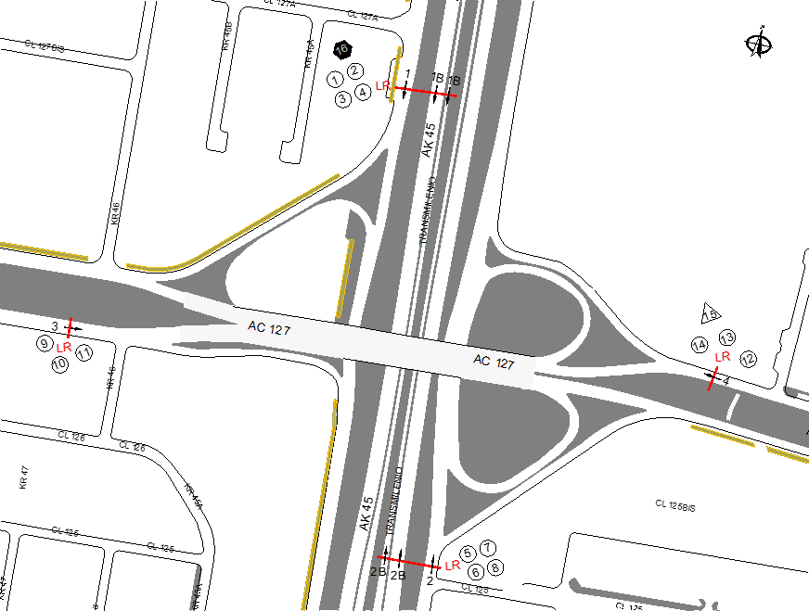 |  | L | 1 | NORTE | 1 | 1B | HORARIO DEL PERÍODO No. 2 | 06:00-14:00
 |  | C | 2 | SUR | 2 | 2B | HORARIO DEL PERÍODO No. 3 | 14:00-22:00
 |  |  |  | OCCIDENTE | 3 |  | No. DE HORAS TOMADAS | 24
 |  | BT | 2 | ORIENTE | 4 |  | HORARIO DE LA TOMA DE INFORMACIÓN | 22:00-22:00
 |  | B | 2 |  |  |  | No. DE EQUIPOS UTILIZADOS | 16
 |  |  |  | OBSERVACIONES DE LA TOMA DE INFORMACIÒN
 |  | AL | 2 | OBSERVACION |  |  |  |  | ACCESO
 |  | AT | 2.5 | EN EL PERIODO DE LAS DE 01:00-03:00, 06:10-10:00 Y 08:00-10:00 HORAS SE PRESENTAN LLUVIAS |  |  |  |  | TODOS
 |  | BA | 2.5 | EN EL PERIODO DE LAS 06:30-09:30 Y 17:30-20:00 HORAS SE PRESENTA UN AUMENTO EN EL VOLUMEN DE LIVIANOS POR HORA PICO E INICIO Y FINALIZACIÓN DE ACTIVIDADES LABORALES Y ACADÉMICAS. DE IGUAL MANERA ENTRE LAS 06:30-07:00 HORAS AUMENTA EL VOLUMEN DE BUSES ESPECIALES DEBIDO AL DESPLAZAMIENTO DE VEHÍCULOS QUE PRESTAN EL SERVICIO DE RUTAS ESCOLARES Y EMPRESARIALES A INSTITUCIONES EDUCATIVAS Y EMPRESAS UBICADAS EN ZONAS ALEDAÑAS AL PUNTO OBJETO DE ESTUDIO. ASÍ MISMO EN EL PERIODO DE LAS 12:15-14:45 HORAS AUMENTA EL VOLUMEN DE MOTOS POR HORA PICO. |  |  |  |  | NORTE
 |  | ESP | 2 | EN EL PERIODO DE LAS 17:00-20:15 HORAS SE EVIDENCIA UN AUMENTO EN EL VOLUMEN DE LIVIANOS POR FINALIZACIÓN DE ACTIVIDADES LABORALES Y ESCOLARES ASÍ COMO POR HORA PICO. DE IGUAL MANERA ENTRE LAS 12:00 Y LAS 15:30 AUMENTA EL VOLUMEN DE MOTOS POR HORA PICO. PARA EL MOVIMIENTO 2B ENTRE LAS 06:30-09:30, 14:00-17:00 Y 18:00-20:30 HORAS AUMENTA EL VOLUMEN VEHICULAR POR HORA PICO. PARA ESTE MISMO MOVIMIENTO ENTRE LAS 08:30-08:45 UN CAMIÓN REGISTRA AVERÍAS MECÁNICAS POR LO CUAL SE ESTACIONA SOBRE LA VÍA. |  |  |  |  | SUR
 |  | INT | 2 | A LAS 06:15-08:45 HORAS AUMENTA EL VOLUMEN VEHICULAR POR HORA PICO. ENTRE LAS 05:00 Y 07:30 HORAS AUMENTA EL VOLUMEN DE BICICLETAS POR DESPLAZAMIENTO DE PERSONAS QUE UTILIZA LA AVENIDA CALLE 127 PARA DIRIGIRSE A SUS RESPECTIVOS LUGARES DE TRABAJO. |  |  |  |  | OCCIDENTE
 |  | C2P | 2.5 | ENTRE LAS 11:45 Y 13:00 HORAS SE EVIDENCIA UN AUMENTO EN EL VOLUMEN DE BICICLETAS DEBIDO A PERSONAS QUE REALIZAN DOMICILIOS PARA ESTABLECIMIENTOS COMERCIALES UBICADOS EN LA ZONA DONDE SE UBICA EL PUNTO SOMETIDO A ESTUDIO. |  |  |  |  | ORIENTE
 |  | C2G | 2.5
 |  | C3 | 2.5
 |  | C4 | 2.5
 |  | C5 | 2.5
 |  | C6 | 2.5
 |  | >C6 | 2.5
 |  | M | 0.5
 |  | BIC | 0.3

 |  | ANALISIS PUNTUAL
 |  | LA INTERSECCIÓN DE LA AVENIDA CARRERA 45 (AUTOPISTA NORTE) CON AVENIDA CALLE 127 (AVENIDA RODRIGO LARA BONILLA) SE ENCUENTRA UBICADA AL NORTE DE LA CIUDAD, EN LA LOCALIDAD DE USAQUÉN. LA AVENIDA CARRERA 45 ESTÁ CONFORMADA POR CUATRO CALZADAS, DOS POR CADA SENTIDO Y PERMITE LA CIRCULACIÓN EN SENTIDO NORTE-SUR Y VICEVERSA, LAS CALZADAS LENTAS CUENTAN CON DOS CARRILES PARA LA CIRCULACIÓN DE TRÁFICO MIXTO Y LAS RÁPIDAS CONTIENEN TRES CARRILES PARA TRÁFICO MIXTO Y UN CARRIL EXCLUSIVO DEL SISTEMA TRANSMILENIO CON SU RESPECTIVO SEPARADOR CENTRAL. LA AVENIDA CALLE 127 CUENTA CON DOS CALZADAS, UNA POR CADA SENTIDO DE CIRCULACIÓN, ORIENTE-OCCIDENTE Y VICEVERSA, CON DOS CARRILES PARA CADA UNA PERMITIENDO LA CIRCULACIÓN DE TRÁFICO MIXTO (INCLUYE TPC), EL PASO DE ESTA AVENIDA ES SOBRE NIVEL DE LA AVENIDA CARRERA 45. EL VOLUMEN TOTAL AFORADO DURANTE EL DÍA FUE DE 317.788 VEHÍCULOS MIXTOS, DISTRIBUIDOS DE LA SIGUIENTE MANERA: EL 83,9% CORRESPONDE A VEHÍCULOS LIVIANOS, EL 8,6% A MOTOS, EL 4,2% A TRANSPORTE PÚBLICO COLECTIVO (COLECTIVOS, BUSETA/BUSETON, BUSES) Y EL 2,8% A VEHÍCULOS DE CARGA. LOS PERÍODOS DE MÁXIMA DEMANDA SE PRESENTAN ENTRE LAS 14:00 Y LAS 15:00 HORAS, Y ENTRE LAS 17:00 Y LAS 18:00 HORAS. LA HORA PICO TOTAL DE LA INTERSECCIÓN SE REGISTRA ENTRE LAS 14:00-15:00 HORAS, PERIODO DURANTE EL CUAL SE MOVILIZA UN TOTAL DE 19.564 VEHÍCULOS MIXTOS, DE LOS CUALES EL 82,0% CORRESPONDE A VEHÍCULOS LIVIANOS, EL 10.3% A MOTOS, EL 4,4% A TRANSPORTE PÚBLICO COLECTIVO Y MASIVO, EL 2,8% A TRANSPORTE DE CARGA Y POR ÚLTIMO SE ENCUENTRAN LAS BICICLETAS CON UNA PARTICIPACIÓN DEL 0,6%.

 |  | REGISTRO FOTOGRÁFICO
 |  | 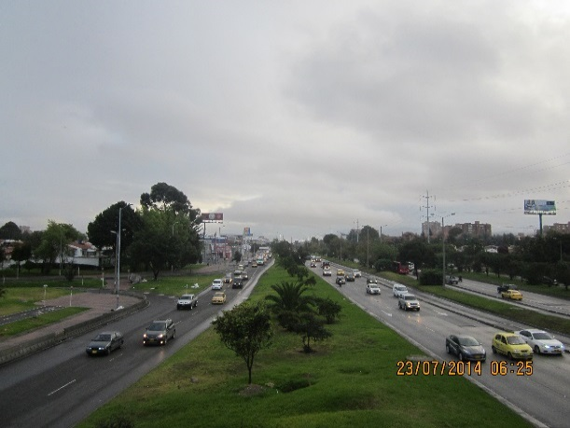 |  |  |  |  | 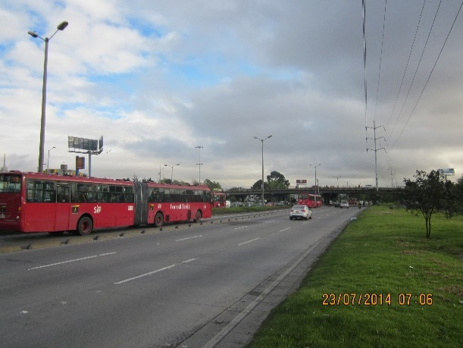

 |  | ACCESO NORTE |  |  |  |  | ACCESO SUR

 |  | 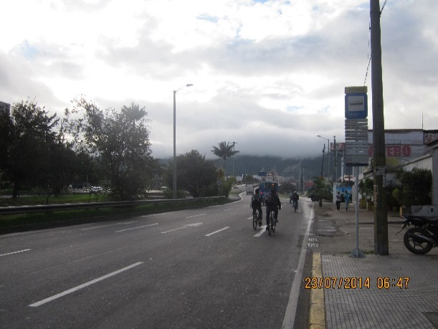 |  |  |  |  | 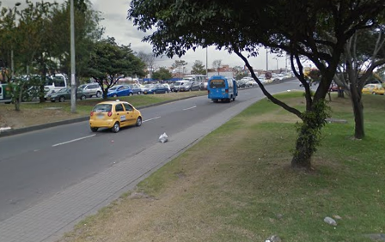

 |  | ACCESO OCCIDENTE |  |  |  |  | ACCESO ORIENTE

